Sheet3
证明

 | 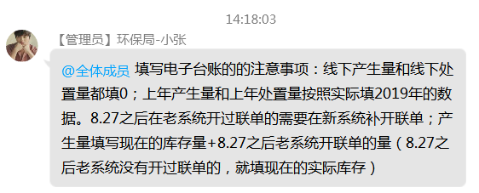
9月5日（周六)计划股份公司废包装桶出仓一批，由于方剑其临时有事不能到厂进行废包装桶出仓，通知我来厂里对废包装桶出仓。由于是周六没打卡，实际进厂时间是8:00，装运完成10:30分左右。

